Chi tiết địa chất
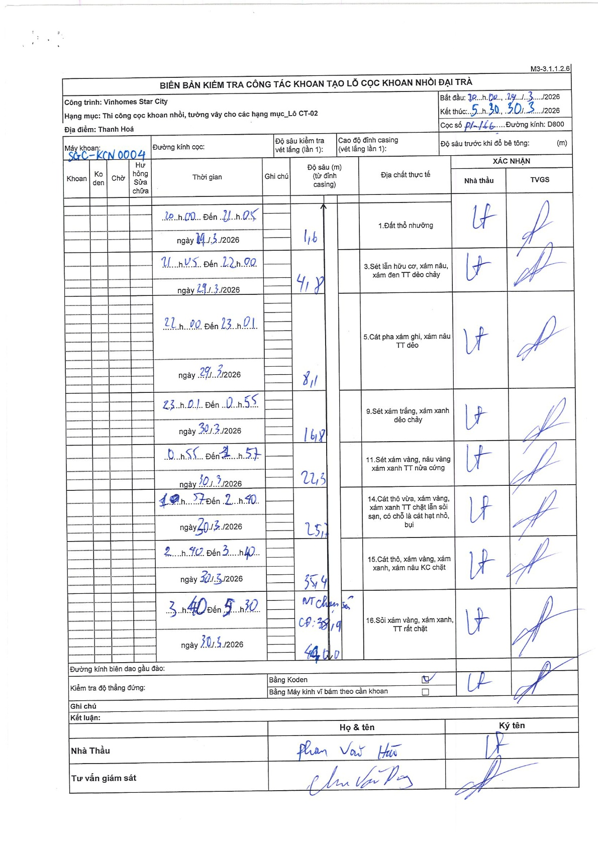
Dự án | Star City Thanh Hóa
Hạng mục | Thi công cọc khoan nhồi, tường vây cho các hạng mục_Lô CT-02
Tên bộ phận | Lô CT-02
Số hiệu cọc | P1-166
Tên Máy khoan | SGCT-KCN0004
Đường kính | D800
Bắt đầu thi công | 20:00 29/03/2026
Kết thúc thi công | 05:30 30/03/2026

Địa chất TT | Đường kính | Mô tả lớp thiết kế | Từ (h) | Đến (h) | Cao độ từ | Cao độ đến | T.Gian (h) | Dài (m) | V (m/h) | Ghi chú
1.Đất thổ nhưỡng | D800 | Đất thổ nhưỡng | 20:00 29/03/2026 | 21:05 29/03/2026 | 0 | -1.6 | 1.08 | 1.6 | 1.48
2 | D800 | Sét lẫn hữu cơ, xám nâu, xám đen TT dẻo chảy | 21:05 29/03/2026 | 22:00 29/03/2026 | -1.6 | -4.8 | 0.92 | 3.2 | 3.49
3 | D800 | Cát pha xám ghi, xám nâu TT dẻo | 22:00 29/03/2026 | 23:01 29/03/2026 | -4.8 | -8.1 | 1.02 | 3.3 | 3.25
4 | D800 | Sét xám trắng, xám xanh dẻo chảy | 23:01 29/03/2026 | 00:55 30/03/2026 | -8.1 | -16.8 | 1.9 | 8.7 | 4.58
5 | D800 | Sét xám vàng, nâu vàng xám xanh TT nửa cứng | 00:55 30/03/2026 | 01:57 30/03/2026 | -16.8 | -22.3 | 1.03 | 5.5 | 5.32
6 | D800 | Cát thô vừa, xám vàng, xám xanh TT chặt lẫn sỏi sạn, có chỗ là cát hạt nhỏ, bụi | 01:57 30/03/2026 | 02:40 30/03/2026 | -22.3 | -25.7 | 0.72 | 3.4 | 4.74
7 | D800 | Cát thô, xám vàng, xám xanh, xám nâu KC chặt | 02:40 30/03/2026 | 03:40 30/03/2026 | -25.7 | -35.4 | 1 | 9.7 | 9.7
8 | D800 | Sỏi xám vàng, xám xanh, TT rất chặt | 03:40 30/03/2026 | 05:30 30/03/2026 | -35.4 | -44 | 1.83 | 8.6 | 4.69 | VT chạm đá CĐ: 38,9

ẢNH BIÊN BẢN GỐC

